刈払
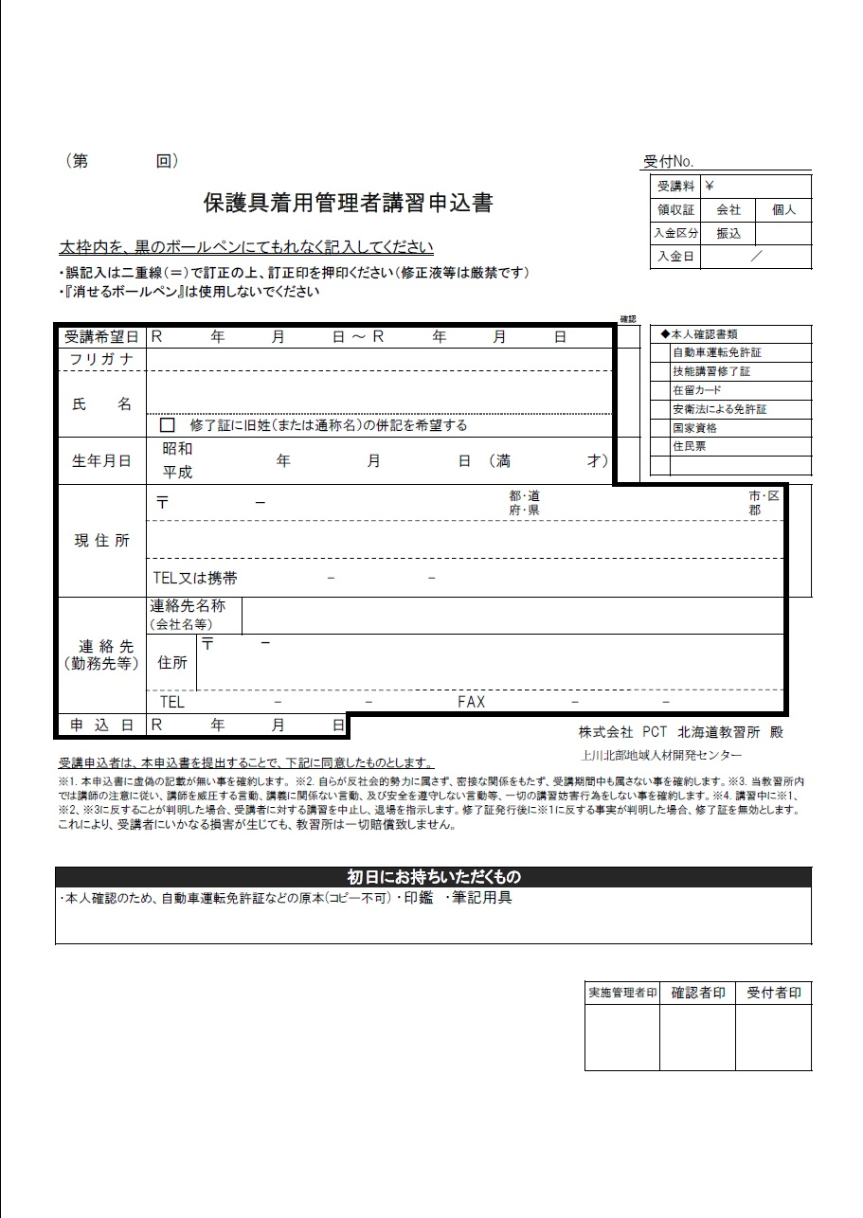
※黄色のセルのみ入力して下さい
受講日 | 2026-03-08 | 2026-03-08
申込日
フリガナ
氏名
生年月日 |  |  | 0
〒番号
住所
8 3 8
8 3 8
携帯番号
※個人でのお申込みは以降不要です。
会社名
会社〒番号
明治 33 1 0
会社住所
会社電話
北海
会社ファクス

